2004
REFERENCIA | DENOMINACIÓ
2004 | CUBILET 50 ml. 18 U.
 | DATA / PROVA Nº. | DATA SORTIDA | DATA ENTRADA | MOTIU | Resultat
 | 5 | 2020-06-04 |  | El motlle continua presentant descentratge, això provoca que les cavitats 9i 10 no es poden omplir. La resta de peces s´omplen correctament, però presenten rebava d´ajust a la zona final, igualment marquen rebava la majoria de sortides de gasos. Manca tornar a marcar totes les cavitats. Aquest motlle s´hauria de fer-hi un auto centratge cavitat per cavitat. Motlle molt gran per no tenir auto centratge cada figura. Existeix massa diferencia tèrmica entre les boquilles, b17 178 º C i la peça és la que marca més rebava. Envio mostres a Cornellà. Deixo peces a la sala de reunions fàbrica. Veureu que les peces estan identificades de la 1 a la 18, evidentment quan es marqui el motlle com cal, les peces haurien d´anar numerades del numero 7 en endavant, per evitar duplicar cavitats amb el motlle 1846. Motlle enviat a Cornellà.
 |  |  | 2020-06-29 | Volvemos a verificar alturas de ajuste en todos los componentes. Rectificamos placas expulsoras e inyeccion. Repasamos clavada en el fondo de una de las unidades. Renumeramos Nº de cavidad desplazando 7-8-9-10 aumentando por detrás. Comprobamos centros y concentricidad observando que no pasa ninguno de los centrados de una desconcentricidad de 0.02. Todos los grupos ya disponen de escalon de autocentrado con 3 grados de conicidad.
 |  | 2020-07-01 | 2020-07-03 | A: ( OMPLIR CAVITATS ):Com es pot veure a la fotos adjuntes 1 i 2, les cavitats de les peces del costat contrari a l´operari ( 7/8/9/10/11/12 ), les temperatures de la boquilla estan entre 250-260 º C i les peces són faltades de material ( sí comparem amb les altres cavitats, omplim correctament a 170-180 º C). A la fota número 3 que és la cavitat 7, s´observa perfectament el descentratge entre el punxó i el vas, amb una peça gruixuda no seria molt important, però amb aquestw gruixos o esta perfecfament centrada o no omplirem correctament, o omplirem amb problemes d´atrapaments d´aire, diesel ... | NO OK | 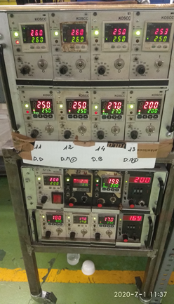 1 | 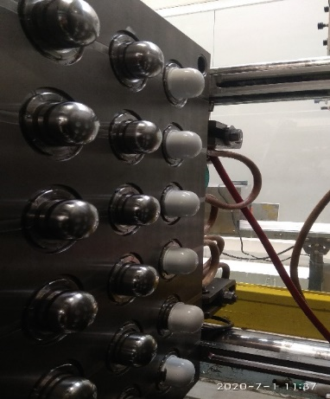 2 | 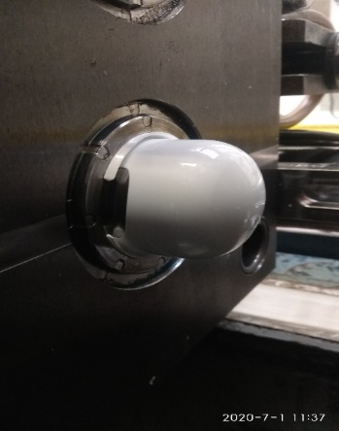 3
 |  | 2020-07-01 | 2020-07-03 | B ( equilibrat cavitats ): Per equilibrar totes les cavitats, la diferencia de temperatua entre les cavitats 7/8/9/10/11/12 i 19/20/21/22/23/4 és de 100 º C. ( cavitats 7/8/9/10/11/12 a 280 ºC --- 19/20/21/22/23/24 a 175 º C ). Fotos 4 i 5. |  | 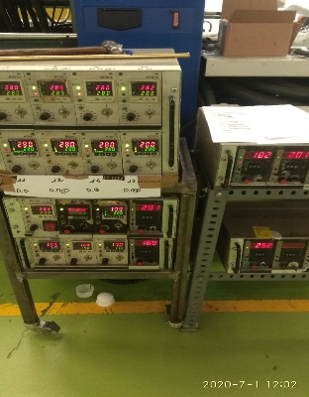 4 | 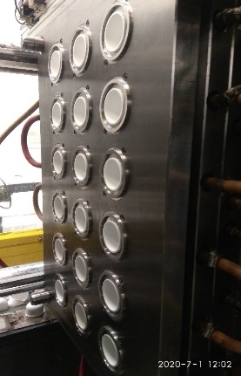 5
 | 6 | 2020-07-01 | 2020-07-03 | C ( compactació ): Una vegada aconseguit l´equilibri deficient de totes les cavitats, compactem les peces i obtenim el següent resultat: FIG. 7 REBAVA SORTIDES DE GASOS/FIG. 8 REBAVA SORTIDES DE GASOS/ FIG. 9 REBAVA SORTIDES DE GASOS / FIG. 10 OK/FIG.11 REBAVA SORTIDA DE GASOS/FIG.12 PETITA REBAVA PARTAGE/FIG.13 REBAVA PARTAGE I SORTIDES DE GASOS/FIG. 14 REBAVA PARTAGE I SORTIDES DE GASOS/FIG. 15 PETITA REBAVA SORTIDA DE GASOS/ FIG. 16 REBAVA PARTAGE I SORTIDES DE GASOS/ FIG. 17 OK / FIG. 18 REBAVA SORTIDA DE GASOS / FIG. 19 REBAVA PARTAGE I SORTIDES DE GASOS / FIG. 20 REBAVA PARTAGE I TOTES LES SORTIDES DE GASOS / FIG. 21 REBAVA PARTAGE / FIG. 22 OK / FIG. 23 REBAVA SORTIDA DE GASOS / FIG. 24 REBAVA PARTAGE I SORTIDA DE GASOS.
 |  |  |  | S´envien mostres a taller i gerència, i es deixen peces a la sala de reunions per comprovacions.
 |  |  | 2020-10-01 | Cambiamos casquillo defectuoso. Ajustamos cierre de molde molde rasqueteando a mano y compensando diferencias entre todas las figuras. Pulimos pardes del punzon en sentido de salida a grano 1200, sacamos brillo en parte esferica de la bola a fin de mejorar aspecto del interior. Esperamos resultados de la prueba.
 | 7 | 2020-10-21 |  | Prova realitzada a la màquina 43 amb els paràmetres adjunts. Figura Nº. 17 perd aigua per vasos i punxons, l´hem hagut d´anul.lar doncs la mateixa aigua impedia reventar el punt d´injecció. Enviem peces sense segona pressió, on es detecta que no ompla correctament i que les peces faltades de material tenen rebava per manca d´ajust. També hem fet peces amb segona pressió per poder comprovar dimensional, cubicatge i anclatge. Canviar endoll ràpid pneumàtic part fixa costat operari marcat amb una X.Cal dir que el tema de l´ajust ha millorat molt respecte la prova anterior.
 |  |  | 2020-12-09 | Reajustamos cirre de molde, se ha sustituido el casquillo de la figura Nº5

